信用交易
融资融券市场交易数据统计(2024-06-19)

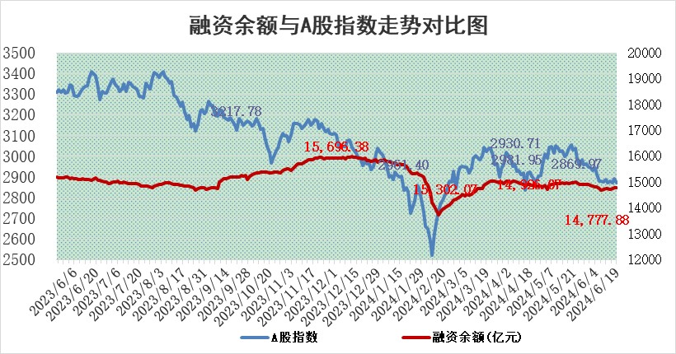
标的证券 | 融资融券余额（亿元） | 融资余额（亿元） | 融券余额（亿元） | 融资买入额（亿元） | 融资融券规模变化（亿元） | 融资余额增幅(‰) | 融券余额增幅(%)
统计数据 | 15,115.95 | 14,777.88 | 327.26 | 588.76 | -1.96 | -0.06 | -0.33

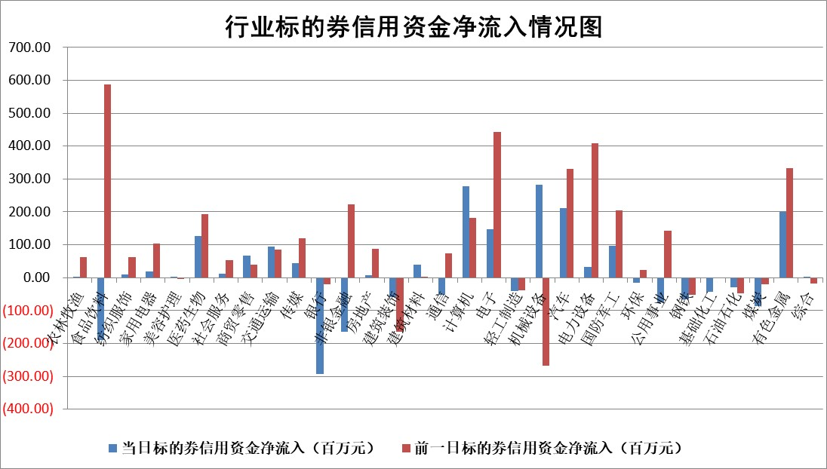

 |  |  |  |  |  |  |  | 2

 |  |  |  |  |  |  |  | 5
标的基金代码 | 标的基金简称 | 融资余额/市值(%) | 融资余额增幅(%) | 融资买入额/成交金额(%) | （融资余额净增额-融券余额净增额）/市值(‱) | 融券余额降幅(%) | ABS[（融资余额净增额-融券余额净增额）/市值净增额-1](%)
159902 | 华夏中小板ETF | 1.36 | 1.06 | 0.26 | 1.45 | 0.99 | 101.45
159915 | 易方达创业板ETF | 1.79 | -1.78 | 26237.29 | -3.33 | -2.82 | 97.90
159919 | 嘉实沪深300ETF | 0.67 | 1.27 | 2.30 | 0.89 | 1.13 | 102.42
159920 | 华夏恒生ETF | 40.21 | -0.47 | 14.17 | -19.03 | -2.66 | 107.34
159922 | 嘉实中证500ETF | 0.39 | -29.15 | 9.09 | -15.10 | 1.02 | 86.52
159925 | 南方沪深300ETF | 0.14 | 1.36 | 2.46 | -0.62 | 0.00 | 103.48
159928 | 消费ETF | 1.05 | 0.71 | 2.01 | 0.77 | 2.27 | 101.04
159934 | 易方达黄金ETF | 87.14 | 0.16 | 26.80 | 14.07 | 0.00 | 65.84
159939 | 全指信息技术ETF | 0.63 | -4.03 | 55.20 | -2.63 | 0.00 | 95.74
159940 | 全指金融地产ETF | 0.11 | 3.26 | 0.01 | 0.34 | 0.00 | 96.87
159995 | 半导体芯片ETF | 2.33 | -0.24 | 134.85 | -0.52 | 0.32 | 99.57
159997 | 天弘中证电子ETF | 1.97 | -0.44 | 7.94 | -0.87 | 0.77 | 98.34
159998 | 天弘中证计算机主题ETF | 0.56 | 1.11 | 0.07 | 0.82 | 1.14 | 100.76
510050 | 华夏上证50ETF | 3.84 | -6.09 | 182.02 | -24.86 | 0.80 | 299.07
510180 | 华安上证180ETF | 0.49 | 7.52 | 26.62 | 3.43 | 0.99 | 32.94
510880 | 华泰柏瑞红利ETF | 0.31 | -7.19 | 1.80 | -2.44 | -3.45 | 117.46
510900 | 易方达恒生H股ETF | 50.37 | -0.12 | 1.88 | -5.93 | 0.00 | 101.92
511010 | 5年期国债ETF | 6.48 | -0.90 | 0.02 | -5.89 | 0.00 | 397.46
511380 | 可转债及可交换债券ETF | 3.10 | -2.64 | 36.21 | -8.40 | 0.39 | 111.49
512000 | 全指证券ETF | 8.94 | 0.22 | 30.77 | 2.06 | 1.07 | 102.43
512010 | 沪深300医药卫生ETF | 6.54 | 0.87 | 115.57 | 8.14 | 11.86 | 122.43
512070 | 沪深300非银ETF | 2.34 | -0.95 | 104.58 | -1.70 | 9.10 | 95.80
512400 | 南方中证申万有色金属ETF | 1.76 | 2.62 | 1.70 | 4.35 | -0.69 | 46.88
512580 | 广发中证环保产业ETF | 1.19 | 2.28 | 0.21 | 2.72 | 1.19 | 102.34
512660 | 国泰中证军工ETF | 2.66 | -0.18 | 13.41 | -0.14 | 1.30 | 99.87
512800 | 华宝中证银行ETF | 12.05 | 0.10 | 1.71 | 0.64 | -2.06 | 99.38
512980 | 广发中证传媒ETF | 1.64 | -5.00 | 987.10 | -8.65 | -0.35 | 95.10
515030 | 华夏中证新能源汽车ETF | 2.47 | -0.61 | 2.68 | -1.24 | 1.84 | 99.35
515050 | 华夏中证5G通信主题ETF | 0.86 | -7.91 | 8.55 | -7.07 | 3.25 | 95.17
515070 | 华夏中证人工智能ETF | 2.55 | -9.78 | 5.86 | -27.17 | 0.72 | 82.21
标的股票比较指标 |  | 融资余额/流通A股市值(%) | 融资余额增幅(%) | 融资买入额/成交金额(%) | （融资余额净增额-融券余额净增额）/流通A股市值(‱) | 融券余额降幅(%) | ABS[（融资余额净增额-融券余额净增额）/流通A股市值净增额-1](%)
前十名标的个股 |  | 仁东控股 | 科瑞思 | 阳光诺和 | 锴威特 | 长盈通 | 百诚医药
 |  | 雅博股份 | 南芯科技 | 亚通股份 | 科瑞思 | 西王食品 | 民爆光电
 |  | 纽泰格 | 星宇股份 | 喜临门 | 万祥科技 | 军信股份 | 西山科技
 |  | 容百科技 | 万祥科技 | 泛亚微透 | 威尔高 | 渤海化学 | 爱乐达
 |  | 中研股份 | 联赢激光 | 精进电动 | 中海达 | 松原股份 | 敏芯股份
 |  | 福星股份 | 鸿泉物联 | 包钢股份 | 联赢激光 | 博迈科 | 德固特
 |  | 东方通 | 中信博 | 容知日新 | 铭普光磁 | 福莱特 | 长青科技
 |  | 宝鹰股份 | 屹通新材 | 恒逸石化 | 昌红科技 | 中国电建 | 南凌科技
 |  | 沃森生物 | 锴威特 | 上海九百 | 气派科技 | 铜峰电子 | 华安鑫创
 |  | 数码视讯 | 许继电气 | 启明星辰 | 莱斯信息 | 海普瑞 | 智洋创新
后十名标的个股 |  | 锦州港 | 峰岹科技 | 威创股份 | 晶华微 | 景兴纸业 | 格灵深瞳
 |  | 中泰化学 | 盛科通信 | 普利制药 | 华安鑫创 | 齐峰新材 | 研奥股份
 |  | 特发信息 | 神马电力 | 东旭光电 | 超越科技 | 泰胜风能 | 佳缘科技
 |  | 海峡创新 | 智洋创新 | 东旭蓝天 | 招标股份 | 萤石网络 | 维海德
 |  | 傲农生物 | 迈得医疗 | 锦州港 | 盛科通信 | 佰维存储 | 天秦装备
 |  | 超华科技 | 东鹏饮料 | 中泰化学 | 恩威医药 | 甬矽电子 | 芯源微
 |  | 华微电子 | 方邦股份 | 特发信息 | 思泉新材 | 华达科技 | 高凌信息 | ;
 |  | 证通电子 | 超越科技 | 海峡创新 | 光格科技 | 震安科技 | 观想科技
 |  | 爱康科技 | 晶华微 | 傲农生物 | 观想科技 | 三态股份 | 通行宝
 |  | 长江健康 | 万和电气 | 超华科技 | 腾亚精工 | 赣粤高速 | 香农芯创
说明：1.以上普通交易数据和信用交易数据皆以交易日收盘后数据为基准；2.上述标的证券总数据只计算标的证券市场总数据，不包括从标的证券中调出去标的证券数据，所以与交易所公布的总值略有不同； 3.上述行业采用申万一级行业分类；4.以上标的基金和标的个股中比较的6个指标值中：前5个（从左至右）为正向指标，值越大排名越靠前；第6个为逆向指标，值越小，排名越靠前；5.第6个指标中ABS[]表示求绝对值，其主要用于考量信用资金相对净流入对股价相对净变化的贡献程度；6.数据来源：wind，交易所。

 | 证券代码 | 新增融资余额 | 融资买入额 | 融资买入增幅前10
远大智能 | 002689 | 28175353 | 42268582 | 199%
亚太股份 | 002284 | 21555247 | 34242865 | 82%
赛诺医疗 | 688108 | 72122899 | 101076547 | 78%
湖南发展 | 000722 | 66023557 | 137112987 | 75%
柘中股份 | 002346 | 14584119 | 36845980 | 58%
国城矿业 | 000688 | 24683149 | 48240585 | 54%
兆新股份 | 002256 | 1985058 | 4066269 | 52%
凯美特气 | 002549 | 33806472 | 61340055 | 52%
华昌达 | 300278 | 13474542 | 19303225 | 48%
新华联 | 000620 | 27311937 | 39201759 | 43%

 | 证券代码 | 新增融资余额 | 融资买入额 | 融资买入增幅前10
兔宝宝 | 002043 | 73310337 | 89923983 | 334%
捷昌驱动 | 603583 | 26026415 | 31686727 | 262%
湘财股份 | 600095 | 94196837 | 132280449 | 252%
中谷物流 | 603565 | 49103883 | 60098371 | 234%
中青宝 | 300052 | 24215352 | 31377809 | 98%
顾家家居 | 603816 | 138518545 | 188424210 | 78%
喜临门 | 603008 | 31503289 | 48351944 | 77%
财信发展 | 000838 | 10831830 | 17666790 | 74%
苏州银行 | 002966 | 10578096 | 19143736 | 72%
金诚信 | 603979 | 23858538 | 36098133 | 60%

